1期
日期 | 项目 | 数量 | 单价 | 总价(元) | 商铺名称 | 资金合计 | 持有现金 | 备注
2017-11-07 |  |  |  | 1650.00 |  |  | 1650.00
2017-11-08 | 扎带 | 2 | 15 | 30 |  | 32.00 | 1618.00
 | 钻头 | 1 | 2 | 2
2017-11-14 | 树莓派计算模块3 | 1 | 235 | 241 | 大菠萝数码专营店 | 241.00 | 1377.00
2017-11-14 | 网关打板/SMT | 5 |  | 108 | 嘉利创 | 189.00 | 1188.00
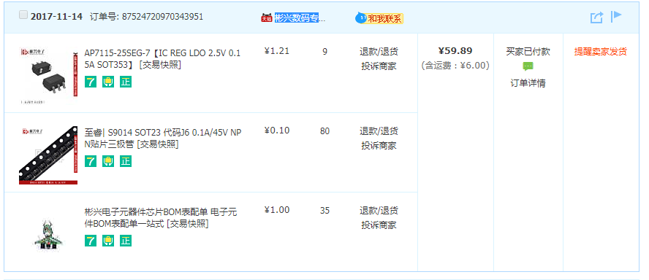
2017-11-14 | LAN9512 | 5 | 12 | 60 | 迅宏科技 | 68.00 | 1120.00
2017-11-14 | AP7115-25SEG | 9 | 1.21 | 10.89 | 彬兴数码专营店 | 59.89 | 1060.11
 | PAM2306AYPKE | 0.1 | 80 | 8
 | SS9014 | 7 | 5 | 35
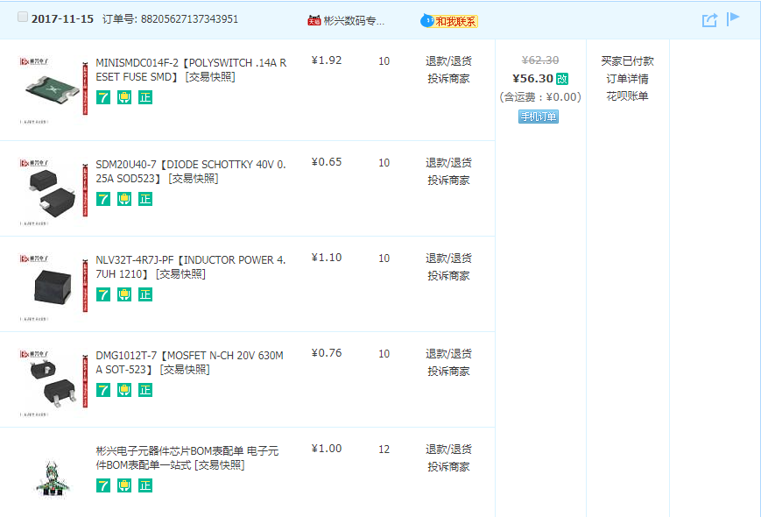
2017-11-15 | 11-15号维护网关打车费用 |  |  | 102 |  |  | 958.11
2017-11-15 | MINISMDC014F-2【POLYSWITCH .14A RESET FUSE SMD】 | 10 | 1.92 | 19.20 |  |  | 938.91
 | SDM20U40-7【DIODE SCHOTTKY 40V 0.25A SOD523】 | 10 | 0.65 | 6.50 |  |  | 932.41
 | NLV32T-4R7J-PF【INDUCTOR POWER 4.7UH 1210】 | 10 | 1.1 | 11.00 |  |  | 921.41
 | DMG1012T-7【MOSFET N-CH 20V 630MA SOT-523】 | 10 | 0.76 | 7.60 |  |  | 913.81
 | 100uF 0603 | 200 | 0.03 | 6.00 |  |  | 907.81
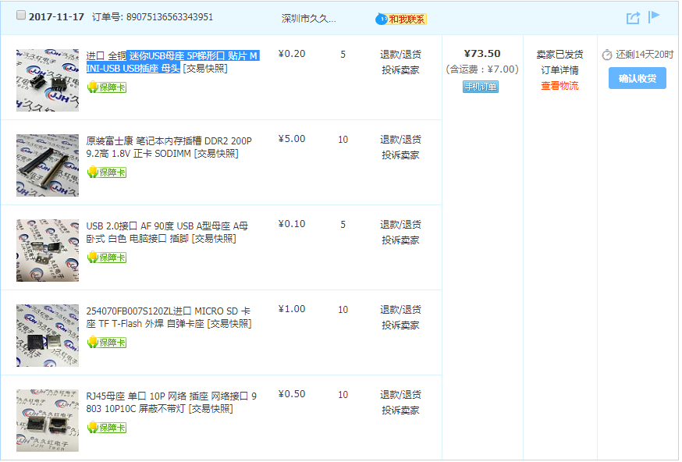
 | 1k 0603 | 200 | 0.03 | 6.00 |  |  | 901.81
2017-11-17 | 迷你USB母座 5P梯形口 贴片 MINI-USB USB插座 母头 | 5 | 0.2 | 1.00 | 久久红电子84403292 | 73.50 | 828.31
 | 笔记本内存插槽 DDR2 200P 9.2高 1.8V 正卡 SODIMM | 10 | 5 | 50.00
 | USB 2.0接口 AF 90度 USB A型母座 A母 卧式 白色 电脑接口 插脚 | 5 | 0.1 | 0.50
 | 254070FB007S120ZL进口 MICRO SD 卡座 TF T-Flash 外焊 自弹卡座 | 10 | 1 | 10.00
 | RJ45母座 单口 10P 网络 插座 网络接口 9803 10P10C 屏蔽不带灯 | 10 | 0.5 | 5.00
2017-11-17 | SMA 弯脚 SMA-KWE外螺内孔 内针天线座 PCB插座SMA弯头射频座 [交易快照] | 10 | 1.28 | 12.80 |  | 16.80 | 811.51
2017-11-17 | 1欧 10欧 100欧 1K 10K 100K 1M 10M 0603贴片电阻 1% 厚生品牌 [交易快照] | 1 | 0.7 | 0.70 | 易购元件企业店 | 26.50 | 785.01
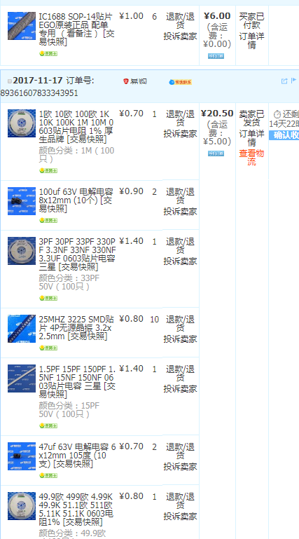
 | 100uf 63V 电解电容 8x12mm (10个) | 2 | 0.9 | 1.80
 | 3PF 30PF 33PF 330PF 3.3NF 33NF 330NF 3.3UF 0603贴片电容 三星 | 1 | 1.4 | 1.40
 | 25MHZ 3225 SMD贴片 4P无源晶振 3.2x2.5mm | 10 | 0.8 | 8.00
 | 1.5PF 15PF 150PF 1.5NF 15NF 150NF 0603贴片电容 三星 | 1 | 1.4 | 1.40
 | 47uf 63V 电解电容 6x12mm 105度 (10支) | 2 | 0.7 | 1.40
 | 49.9欧 499欧 4.99K 49.9K 51.1欧 511欧 5.11K 51.1K 0603电阻1% | 1 | 0.8 | 0.80
2017-11-21 | 新节点打样 | 1 | 49 | 49.00 |  |  | 736.01
2017-11-21 | 网关维护打车费用 |  |  | 140.50 |  |  | 595.51
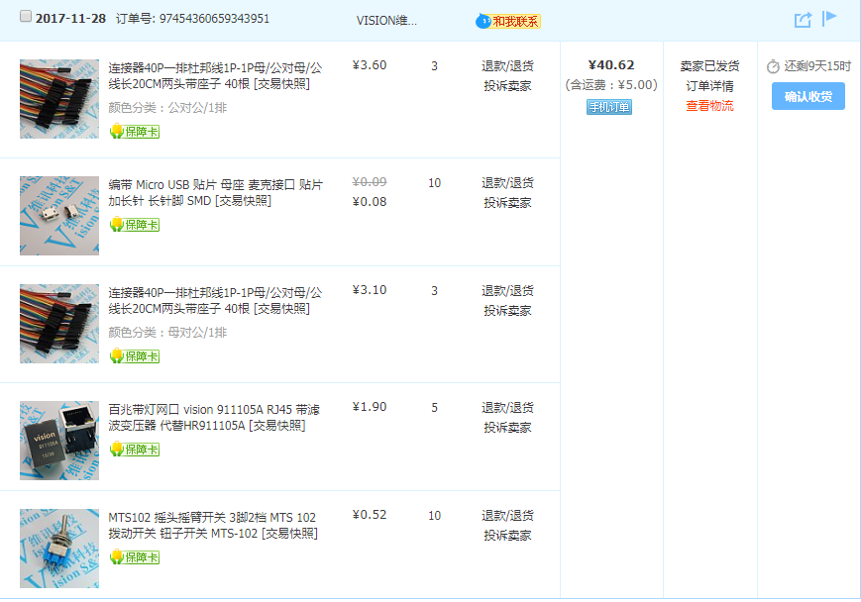
2017-11-23 | TTL转485模块 | 1 | 12 | 12.00 |  | 16.00 | 583.51
2017-11-28 | 连接器40P一排杜邦线1P-1P母/公对母/公线长20CM两头带座子 40根 [交易快照] |  |  |  |  | 40.62 | 542.89
 | 编带 Micro USB 贴片 母座 麦克接口 贴片 加长针 长针脚 SMD [交易快照]
 | 连接器40P一排杜邦线1P-1P母/公对母/公线长20CM两头带座子 40根 [交易快照]
 | 百兆带灯网口 vision 911105A RJ45 带滤波变压器 代替HR911105A [交易快照]
 | MTS102 摇头摇臂开关 3脚2档 MTS 102 拨动开关 钮子开关 MTS-102 [交易快照]
2017-11-29 | 树莓派 计算模块3/3 Lite扩展板 兼容Compute Module IO Board V3 [交易快照] |  |  |  |  | 254.00 | 288.89
2017-12-05 | 打板 |  |  |  |  | 203.00 | 85.89

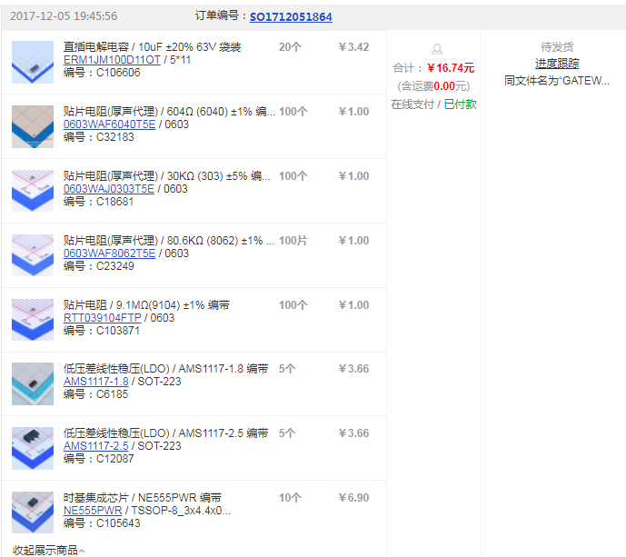
2017-12-05 | 元件 |  |  |  |  | 16.74 | 69.15
2017-12-05 | 网关维护打车 |  |  |  |  | 135 | -65.85

2期
日期 | 项目 | 数量 | 单价 | 总价(元) | 商铺名称 | 合计 | 持有现金 | 备注
2017-12-07 | 收入 |  |  | 2000 |  |  | 1934.15
2017-12-07 | 超小型整流滤波板 供电电源板 小电源模块 非稳压电源 单电源板 [交易快照] | 3 | 1.43 | 4.29 |  | 10.30 | 1923.85
2017-12-08 | MCP4725 模块 I2C DAC 开发板 MCP4725模块 I2C DAC 开发板 [交易快照] | 3 | 7.53 | 22.59 |  | 26.60 | 1897.25
2017-12-11 | HPD14A-433MHzSX1278无线收发模块LoRa扩频通讯SPI安防报警合普顿 [交易快照] | 20 | 20.5 | 410 |  | 410.00 | 1487.25
2017-12-13 | 元件 |  |  |  |  | 16.84 | 1470.41
2017-12-14 | 元件 |  |  |  |  | 29.86 | 1440.55
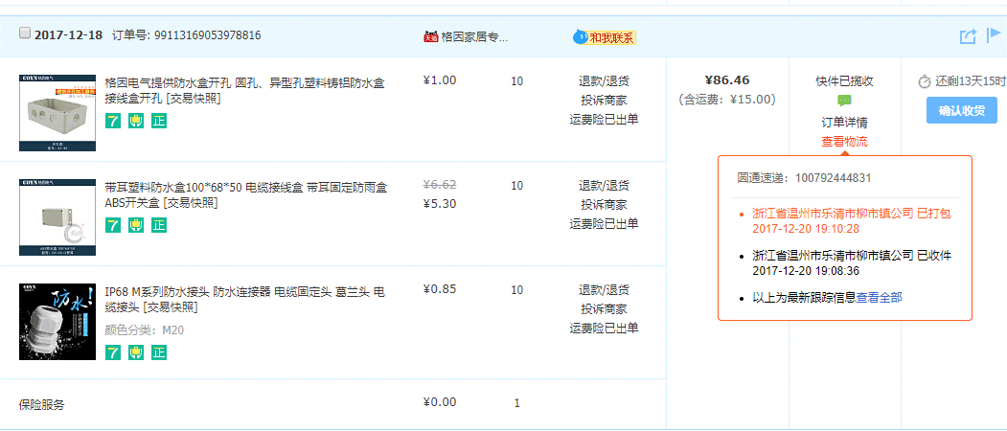
2017-12-18 | 节点盒子 |  |  |  |  | 86.50 | 1354.05
2017-12-21 | 新节点打样 |  |  |  |  | 162.00 | 1192.05
2017-12-21 | 热熔胶棒*50 |  |  |  |  | 9.60 | 1182.45
2017-12-21 | 新版节点元器件 |  |  |  |  | 12.46 | 1169.99
2017-12-26 | 购买水管、打车、元器件 |  |  |  |  | 443.00 | 726.99
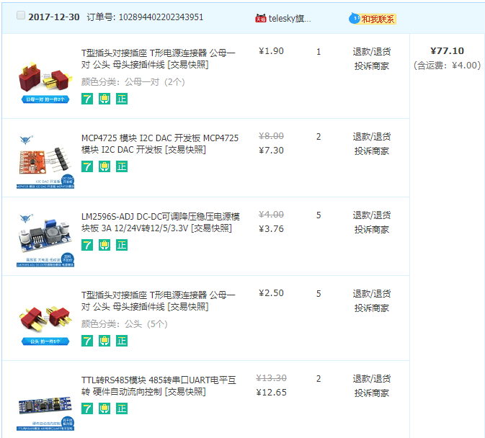
2017-12-30 | T型插头对接插座 T形电源连接器 公母一对 公头 母头接插件线 [交易快照] |  |  |  |  | 77.10 | 649.89
 | LM2596S-ADJ DC-DC可调降压稳压电源模块板 3A 12/24V转12/5/3.3V [交易快照]
 | MCP4725 模块 I2C DAC 开发板 MCP4725模块 I2C DAC 开发板 [交易快照]
 | TTL转RS485模块 485转串口UART电平互转 硬件自动流向控制 [交易快照]
2018-01-03 | 网关打板 |  |  |  |  | 54.00 | 595.89
2018-01-09 | 厂家网络安防塑胶外壳 塑料接线盒 网络塑胶盒 电子仪器仪表壳体 [交易快照] |  |  |  |  | 32.00 | 563.89
2018-01-10 | 带耳塑胶盒接线盒透明仪表仪器塑料 防水盒电源防水箱控制器外壳 [交易快照] |  |  |  |  | 83.00 | 480.89
 | 11N 瑞昱RTL8188 USB-WIFI模块 150M 无线网卡 linux和wince驱动 [交易快照] |  |  |  |  | 26.00 | 454.89
2018-01-12 | 线束加工定做排线电子线连接线杜邦2.54XH2510CHVH3.96PH等端子线 [交易快照] 颜色分类：深紫色 |  |  |  |  | 207.00 | 247.89
2018-01-15 | 节点网关新样式打样 |  |  |  |  | 165.00 | 82.89

4期
日期 | 项目 | 商铺名称 | 合计 | 持有现金 | 备注
2018-09-13 | 放大器,电阻 | risym旗舰店 | 35.86 | (94.27)
2018-09-18 |  |  | 2000.00 | 1905.73 | 收入
2018-09-19 | 毫伏/微伏电压放大器信号放大器 AD623/AD620仪表放大器模块 D4B6 [交易快照] | 玉佳电子 | 31.30 | 1874.43
2018-09-19 | 精密电阻RX70高精密标准电流取样采样校准低温漂电阻 0.25W 250R欧 0.01% [交易快照] | 金程电子 | 51 | 1823.43
2018-09-20 | 各类型号电阻，运放 | risym旗舰店 | 49.96 | 1773.47 |  | 1/4W金属膜电阻1%五色环1K 10K 2K 4.7K 100欧姆5.1 3.3 1R-2.2M 颜色分类：100K (100个) 1.68 1 待确认收货 6天10时 1/4W金属膜电阻1%五色环1K 10K 2K 4.7K 100欧姆5.1 3.3 1R-2.2M 颜色分类：2K (100个) 1.68 1 待确认收货 6天10时 1/4W金属膜电阻1%五色环1K 10K 2K 4.7K 100欧姆5.1 3.3 1R-2.2M 颜色分类：6.8K (100个) 1.68 1 待确认收货 6天10时 1/4W金属膜电阻1%五色环1K 10K 2K 4.7K 100欧姆5.1 3.3 1R-2.2M 颜色分类：1K (100个) 1.68 1 待确认收货 6天10时 1/4W金属膜电阻1%五色环1K 10K 2K 4.7K 100欧姆5.1 3.3 1R-2.2M 颜色分类：20欧姆 (100个) 1.68 1 待确认收货 6天10时 1/4W金属膜电阻1%五色环1K 10K 2K 4.7K 100欧姆5.1 3.3 1R-2.2M 颜色分类：200欧姆 (100个) 1.68 1 待确认收货 6天10时 1/4W金属膜电阻1%五色环1K 10K 2K 4.7K 100欧姆5.1 3.3 1R-2.2M 颜色分类：1欧姆 (100个) 1.68 1 待确认收货 6天10时 1/4W金属膜电阻1%五色环1K 10K 2K 4.7K 100欧姆5.1 3.3 1R-2.2M 颜色分类：10欧姆 (100个) 1.68 1 待确认收货 6天10时 1/4W金属膜电阻1%五色环1K 10K 2K 4.7K 100欧姆5.1 3.3 1R-2.2M 颜色分类：5.1K (100个) 1.68 1 待确认收货 6天10时 1/4W金属膜电阻1%五色环1K 10K 2K 4.7K 100欧姆5.1 3.3 1R-2.2M 颜色分类：100欧姆 (100个) 1.68 1 待确认收货 6天10时 Risym OP07 OP07CP OP07C 直插DIP8 运算放大器 IC 芯片 2.03 5 待确认收货 6天10时 万能板万用板电路板洞洞板面包PCB线路板10*15cm实验板焊接9*15 颜色分类：绿油 单面 5*7CM （1张） 1.26 5 待确认收货 6天10时 Risym LM258P LM258 双运算放大器 直插 封装DIP8 芯片 0.87 5 待确认收货 6天10时 1/4W金属膜电阻1%五色环1K 10K 2K 4.7K 100欧姆5.1 3.3 1R-2.2M 颜色分类：51K (100个) 1.68 1 待确认收货 6天10时 1/4W金属膜电阻1%五色环1K 10K 2K 4.7K 100欧姆5.1 3.3 1R-2.2M 颜色分类：510欧姆 (100个) 1.68 1 待确认收货 6天10时 1/4W金属膜电阻1%五色环1K 10K 2K 4.7K 100欧姆5.1 3.3 1R-2.2M 颜色分类：20K (100个) 1.68 1 待确认收货 6天10时 1/4W金属膜电阻1%五色环1K 10K 2K 4.7K 100欧姆5.1 3.3 1R-2.2M 颜色分类：51欧姆 (100个) 1.68 1 待确认收货 6天10时 1/4W金属膜电阻1%五色环1K 10K 2K 4.7K 100欧姆5.1 3.3 1R-2.2M 颜色分类：200K (100个) 1.68 1 待确认收货
2018-09-21 | Risym ADS1115超小型16位精密模数转换器模块4通道16位ADC开发板 [交易快照] |  | 46.81 | 1726.66
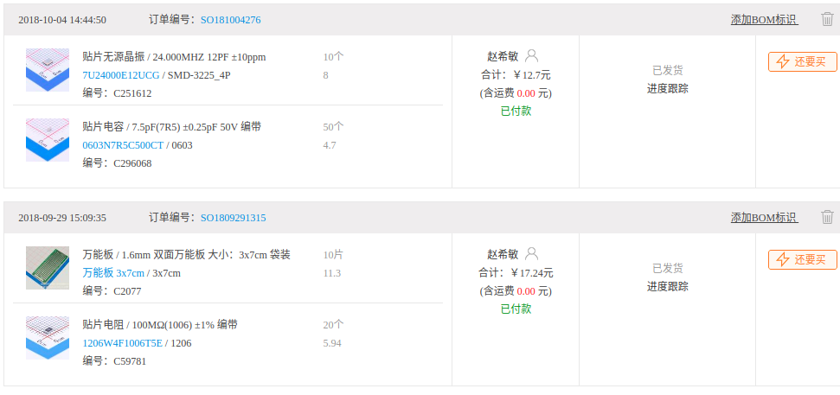
2018-09-24 | 嘉利创打板 |  | 50.00 | 1676.66
2018-09-25 | 电阻精密运放 |  | 34.92 | 1641.74
2018-09-29 | 洞洞板,电阻,晶振 |  | 29.94 | 1611.80
2018-10-31 | 元器件 |  | 33.86 | 1577.94
2018-10-31 | 节点打样，贴片 |  | 143.00 | 1434.94
2018-11-09 | 节点打样，贴片 |  | 157.00 | 1277.94
2018-12-17 | 节点打样，贴片-Nbiot |  | 119.00 | 1158.94
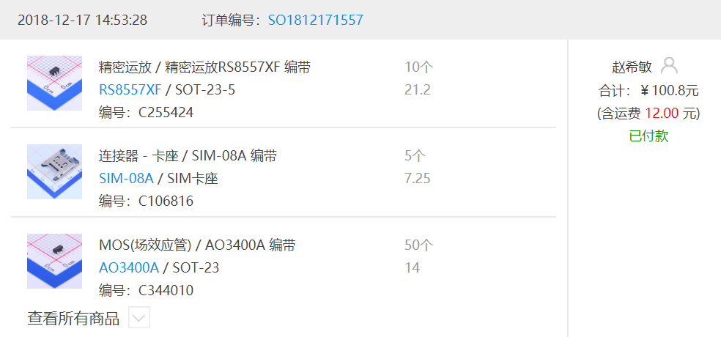
2018-12-17 | 元器件 |  | 100.80 | 1058.14

